Tutorial
 | Acessando pela primeira vez?
> | Caso apareça alguma das mensagens abaixo no seu Excel, clique no botão "Habilitar Edição" ou "Habilitar Conteúdo" para permitir que você utilize a planilha.

> | Assista o nosso vídeo tutorial para te ajudar a utilizar melhor a nossa planilha.
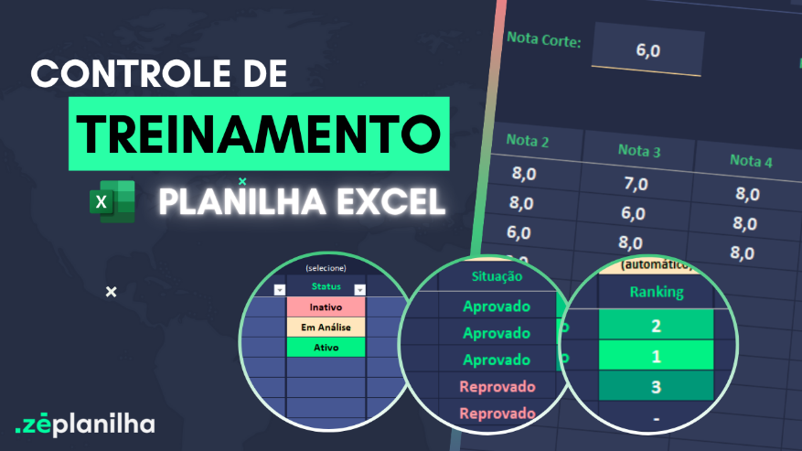

Já assisti ao vídeo e quero acessar a planilha

AJUDA
Clique aqui para retornar
Perguntas Frequentes

Na versão desbloqueada é possível inserir o logotipo?
Sim. A planilha é enviada 100% desbloqueada. Você pode editar tudo!
Precisa de mais linhas para lançar?
A planilha suporta até 3 alunos, pois é uma versão demonstrativa. Para acessar a versão desbloqueada com até 15 alunos, realize a compra através deste link no botão abaixo.
ou acesse: https://plantreinamento.zeplanilha.com/

Após o pagamento, em quanto tempo recebo a planilha?
Você recebe imediatamente a planilha após a confirmação do pagamento. Nosso sistema é automizado.


Comprar versão desbloqueada
Tem mensalidade?
Não temos mensalidade. Pagamento único.

ou compre via QR Code
Posso pagar por PIX?
Sim. Temos também Cartão de Crédito.

 100% desbloqueada. Você poderá editar tudo. Inserir logotipo, alterar textos e fórmulas, etc.  Não é necessário fazer uma assinatura mensal. Pagamento Único.  O envio é imediato após o pagamento. Nosso sistema é automatizado e irá enviar para seu email.  Você não deve utilizar em Google Drive / Google Sheets / Excel Online / Numbers / LibreOffice.  Vitalícia, portanto não expira.
Resumo da Planilha Desbloqueada

Há alguma planilha profissional para Fluxo de Caixa?
Sim. Conheça clicando no botão abaixo.
Conheça nossa versão Profissional

Cadastro de Aluno
Cadastro de Aluno
VEJA NOSSO TUTORIAL
desenvolvido por
 |  | (selecione)
 | Nome | Status | Telefone | CPF | Email | (campo disponível 01) | (campo disponível 02) | (campo disponível 03) | Observações
1
2
3

Precisa cadastrar mais alunos?

Frequencia
Treinamento
VEJA NOSSO TUTORIAL
desenvolvido por

Preencher com 1 ou 0
 | Data Início: |  |  |  | Dias de Treinamento: |  |  |  | Pular Final de Semana?
 |  | 1 | 2 | 3 | 4 | 5 | 6 | 7 | 8 | 9 | 10
 | Aluno
1
2
3

Controle
Controle
VEJA NOSSO TUTORIAL
Alunos Aprovados:
0
Alunos Aprovados:
0
Total de Alunos
0
desenvolvido por
 |  |  |  |  |  |  |  |  |  |  |  |  | A | R |  | Taxa
 | Treinamento: |  |  | Nota Corte: |  |  | Frequencia Mínima: |  |  | Método de Cálculo: | Customizada | 0 | 0 | 0

 | (automático) | (automático) |  |  |  |  | (automático) | (criar) | (automático) | (automático)
 | Aluno | Frequencia | Nota 1 | Nota 2 | Nota 3 | Nota 4 | Média Normal | Customizada | Situação | Ranking | Observação | NOTAFINAL | freq | nota final desempate | classificação | notafinal | aluno
1 |  |  |  |  |  |  |  | 0.00 |  |  |  | 0.00 | 0 | 0.00000 | 1 | 0.00
2 |  |  |  |  |  |  |  | 0.00 |  |  |  | 0.00 | 0 | 0.00000 | 2 | 0.00
3 |  |  |  |  |  |  |  | 0.00 |  |  |  | 0.00 | 0 | 0.00000 | 3 | 0.00
 |  |  |  |  |  |  |  |  |  |  |  |  |  |  | 4 |  | #N/A

